상품제안서
피노 entero 폴더블 3in1 맥세이프 고속무선충전기(갤럭시 및 애플워치 호환) | 상품코드: S45775

 |  |  |  |  |  |  | 02-713-8555 | www.synergygift.co.kr
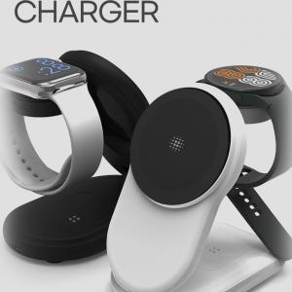 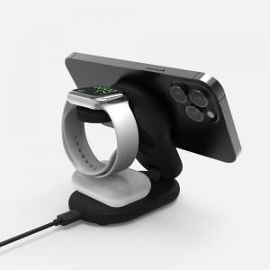

【상세/제작정보】

【인쇄/포장옵션】 | 레이저, 풀칼라 / 포장지포장

【공급단가】 | 수량 | 20~ | 50~ | 100~ | 300~ | 500~
*VAT별도 | 본품 | 25,400원 | 23,800원 | 23,200원 | 22,400원 | 22,000원

【상품 URL】 | https://www.synergygift.co.kr:443/src/goods_detail.php?gdno=45775

